入力シート
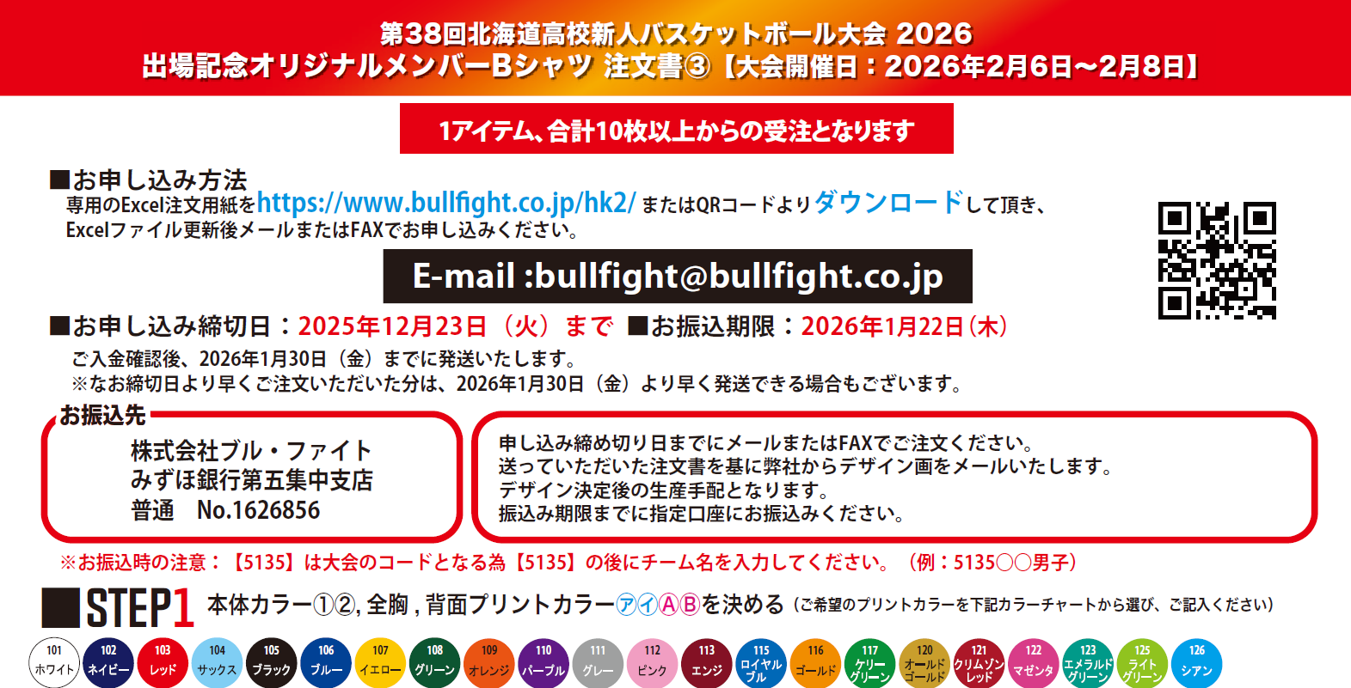

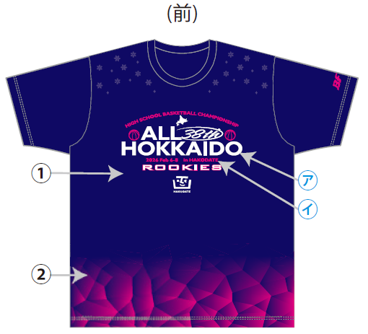
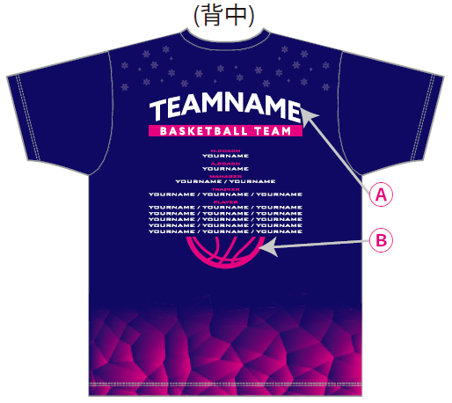
 |  |  |  |  |  |  |  |  | 本体カラー(2色選択)
 |  |  |  |  |  |  |  |  | ①(ｲﾒｰｼﾞ:02ﾈｲﾋﾞｰ）
 |  |  |  |  |  |  |  |  | ―
 |  |  |  |  |  |  |  |  | ②(ｲﾒｰｼﾞ:22ﾏｾﾞﾝﾀ）
 |  |  |  |  |  |  |  |  | ―

 |  |  |  |  |  |  |  |  | 全胸・背中プリントカラー (2色選択)
 |  |  |  |  |  |  |  |  | ㋐Ⓐ(ｲﾒｰｼﾞ:01ﾎﾜｲﾄ）
 |  |  |  |  |  |  |  |  | ―
 |  |  |  |  |  |  |  |  | ㋑(ｲﾒｰｼﾞ:22ﾏｾﾞﾝﾀ)
 |  |  |  |  |  |  |  |  | ―

チーム名スペル(アルファベットで記入) |  |  |  |  |  |  | 1 | HEAD COACH |  |  |  |  | 1 | ASSISTANT COACH |  |  | 1 | MANAGER |  |  | 3

 |  |  |  |  |  |  | 2 |  |  |  |  |  | 2 |  |  |  | 2 |  |  |  | 4

PLAYER |  |  | 5 |  |  |  |  |  | 10 |  |  |  |  |  |  | 15 |  |  |  | 20
1 |  |  | 6 |  |  |  |  |  | 11 |  |  |  |  |  |  | 16 |  |  |  | 21
2 |  |  | 7 |  |  |  |  |  | 12 |  |  |  |  |  |  | 17 |  |  |  | 22
3 |  |  | 8 |  |  |  |  |  | 13 |  |  |  |  |  |  | 18 |  |  |  | 23
4 |  |  | 9 |  |  |  |  |  | 14 |  |  |  |  |  |  | 19 |  |  |  | 24

サイズ | S |  |  | M |  | L |  | LL |  |  | 3L |  | ４L |  |  | 合計枚数 |  |  | 合計金額
サイズスペック | (H)65(W)51 |  |  | (H)67(W)53 |  | (H)69(W)55 |  | (H)71(W)57 |  |  | (H)73(W)59 |  | (H)75(W)61 |  |  | 0 |  |  | ¥0
枚数 | 0 |  |  | 0 |  | 0 |  | 0 |  |  | 0 |  | 0 |  |  |  |  | 枚
 |  |  | 枚 |  | 枚 |  | 枚 |  |  | 枚 |  | 枚 |  |  | 枚
■お客様情報 |  | ※（男・女）（コーチ・保護者）該当するものに○または該当しないものを削除してください。
※入金確認後下記住所へ商品発送となります
チーム名 （男・女) |  |  |  |  |  |  | 住所 〒

氏名 （コーチ・保護者）
 |  |  |  |  |  |  | 電話 |  |  |  |  |  |  |  |  |  | 携帯
 |  |  |  |  |  |  | Mail

